验货尺寸表（初期）
QC规格测量表
款号 | TAZZBO81750 |  | 品名 | 男式皮肤衣 |  |  |  | 生产工厂 | 信和-众业
部位名称 | 指示规格 FINAL SPEC |  |  |  |  |  |  | 样品规格 SAMPLE SPEC
 | S | M | L | XL | XXL | XXXL | XXXXL | S | S | XXL | XXL
 | 165/88B | 170/92B | 175/96B | 180/100B | 185/104B | 190/108B | 195/112B | 洗前 | 洗后 | 洗前 | 洗后
后中长 | 68.0 | 69.0 | 71 | 73.0 | 75.0 | 76.0 | 77.0 | 0.5 | 0 | 0.5 | -0.5
前中长 | 70.5 | 71.5 | 73.5 | 75.5 | 77.5 | 78.5 | 79.5 | -1.5 | -2 | -2.5 | -3
胸围 | 104.0 | 108.0 | 112.0 | 116.0 | 120.0 | 126.0 | 132.0 | 0 | 0 | 0 | 0
下摆拉量 | 102.0 | 106.0 | 110.0 | 114.0 | 119.0 | 125.0 | 132.0 | -1 | -1 | 0 | -1
总肩宽 | 45.6 | 46.8 | 48.0 | 49.2 | 50.4 | 51.8 | 53.2 | 0.4 | 0.5 | 0.6 | 0.6
肩点袖长 | 61.2 | 61.8 | 63.0 | 64.2 | 65.4 | 66.0 | 66.6 | 0.3 | -0.2 | 0.4 | 0
袖肥1/2 | 19.9 | 20.7 | 21.5 | 22.3 | 23.1 | 24.4 | 25.7 | 0 | -0.5 | 0 | 0
袖肘1/2 | 17.3 | 17.9 | 18.5 | 19.1 | 19.7 | 20.7 | 21.6 | 0.3 | -0.3 | 0 | 0
袖口 松量1/2 | 9.7 | 10.1 | 10.5 | 10.9 | 11.3 | 11.9 | 12.5 | 0.3 | 0 | 0.2 | -0.3
下领围 | 48.0 | 49.0 | 50.0 | 51.0 | 52.0 | 53.5 | 55.0 | 0 | 0 | 0.4 | 0

问题点：
1，门禁两侧吃纵不匀，褶皱，大货不能接受。 |  |  |  |  |  |  |  | 6，保证规格洗前，洗后在误差范围内。
2，门禁明线宽窄不匀，前门禁长度洗前洗后偏小太多，大货不能接受。 |  |  |  |  |  |  |  | 7，注意各部位熨烫平整，不要褶皱出死折，污渍。
3，各拼缝注意要吃纵平复，口袋拼缝褶皱，大货不能接受。 |  |  |  |  |  |  |  | 8，清理干净内外线毛，脏污，疵点。
4，下摆褶皱吃纵不匀，大货不能接受。
5，各对称部位要注意对称一致。
备注：
初期请洗测2-3件，有问题的另加测量数量。
 |  |  |  |  |  |  |  | 验货时间： | 2025-11-21 | 跟单QC:周苑 |  | 工厂负责人：李秀颖
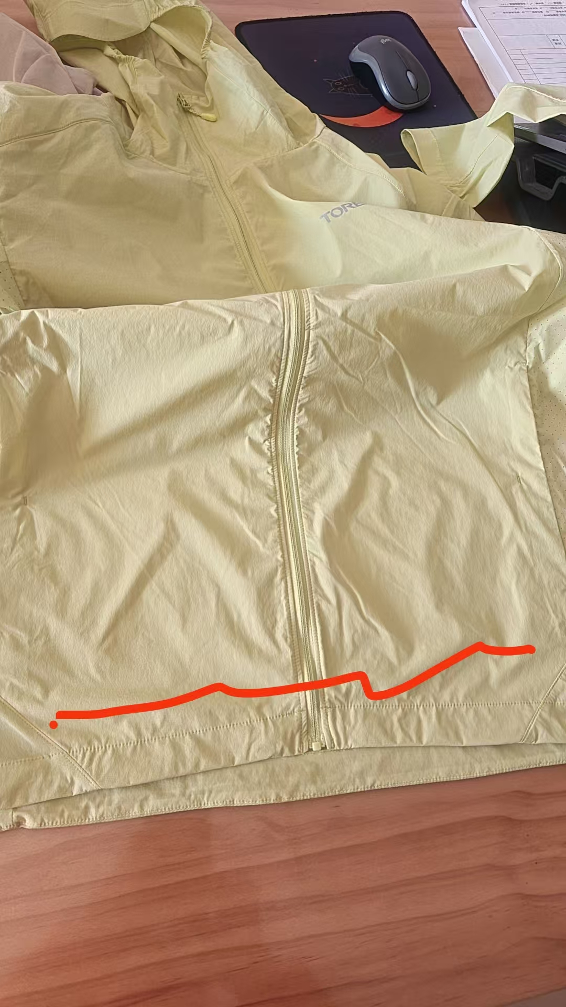
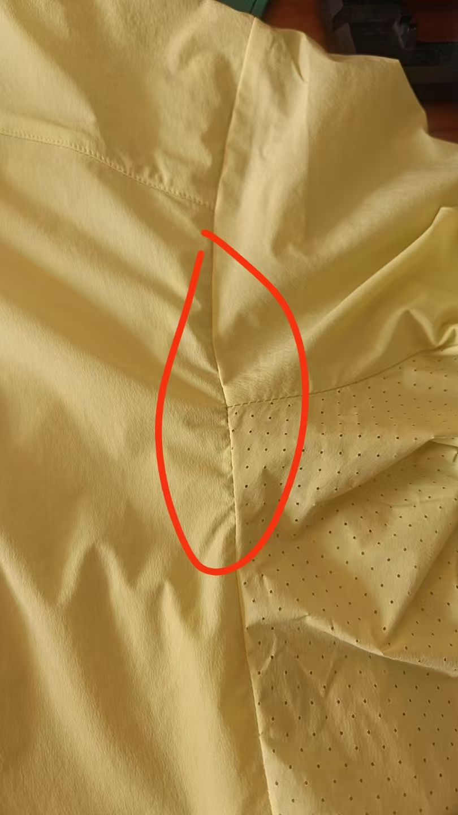
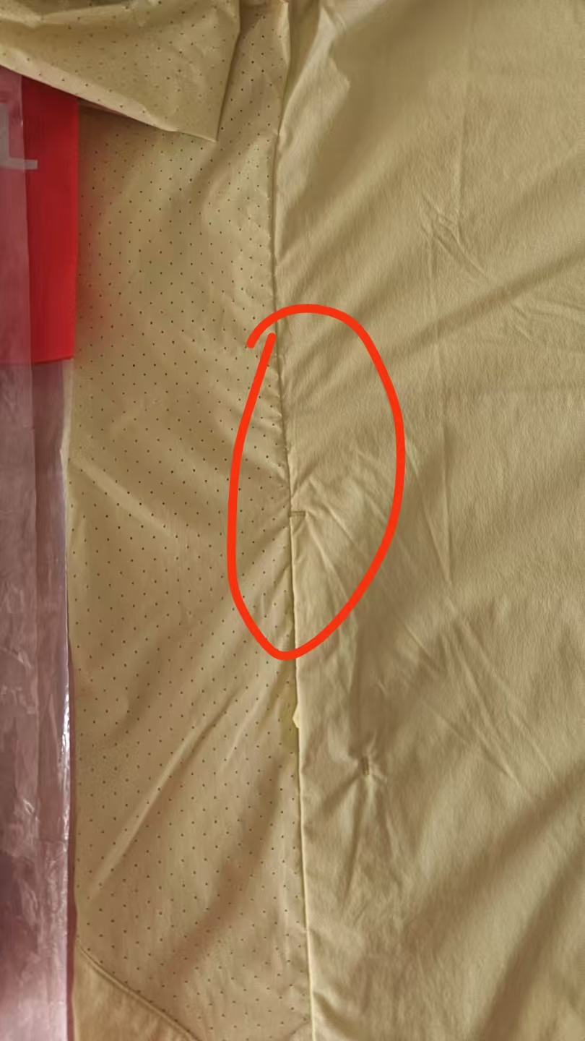
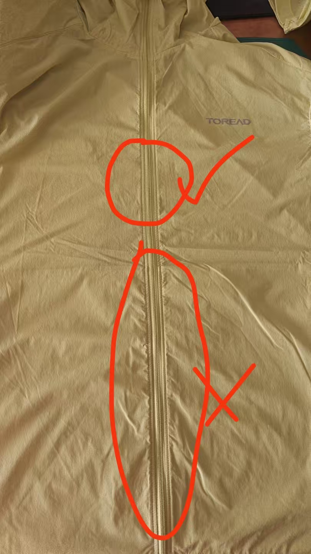
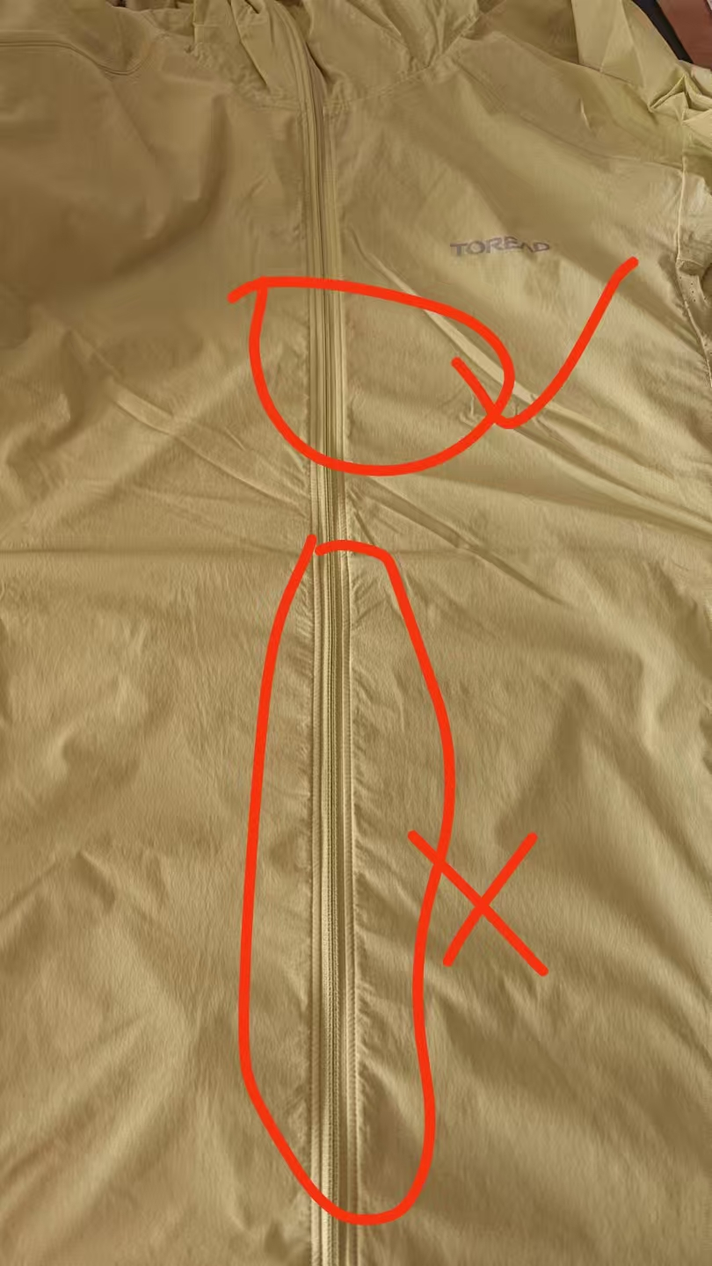
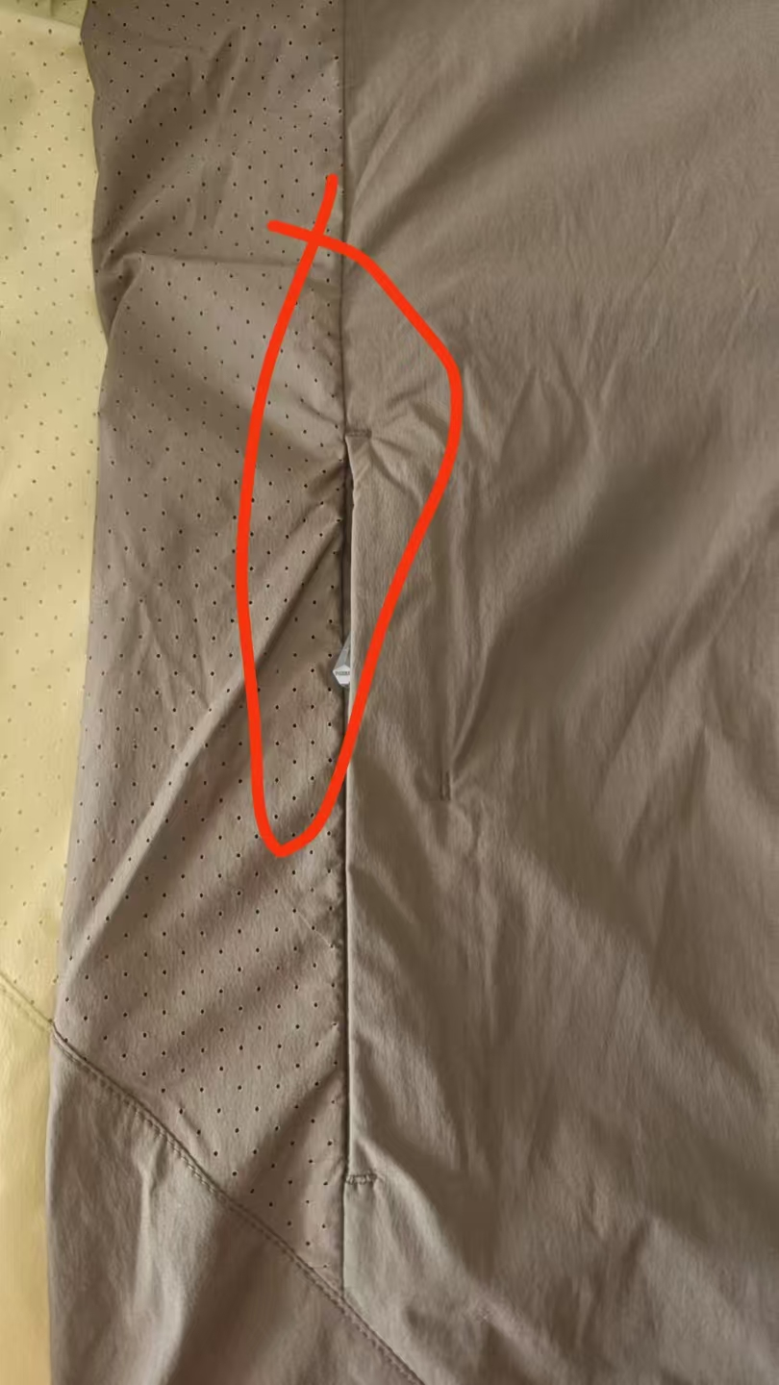
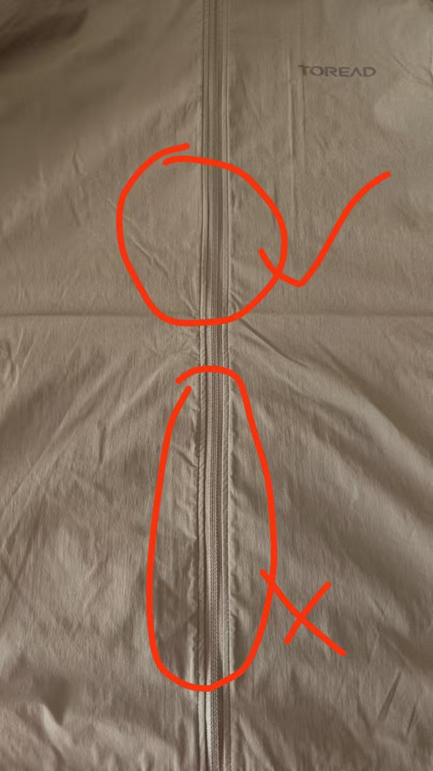

验货尺寸表 （中期）
QC规格测量表
款号 | TAZZBO81750 |  | 品名 | 男式皮肤衣 |  |  |  | 生产工厂 | 信和-众业
部位名称 | 指示规格 FINAL SPEC |  |  |  |  |  |  | 样品规格 SAMPLE SPEC
 | S | M | L | XL | XXL | XXXL | XXXXL | S藏蓝 | M军绿 | L灰色 | XL荧光绿 | XXL灰色 | XXXL军绿
 | 165/88B | 170/92B | 175/96B | 180/100B | 185/104B | 190/108B | 195/112B | 洗前/洗后 | 洗前/洗后 | 洗前/洗后 | 洗前/洗后 | 洗前/洗后 | 洗前/洗后
后中长 | 68.0 | 69.0 | 71 | 73.0 | 75.0 | 76.0 | 77.0 | 1 | 0.5/0 | 0/-0.5 | 0/-0.5 | 0.5/-1 | 0/-1
前中长 | 69.5 | 70.5 | 72.5 | 74.5 | 76.5 | 77.5 | 78.5 | 0 | 1/-1 | 0.5/-1.5 | -0.5/-1.5 | -1/-1.5 | -1/-1.5
胸围 | 104.0 | 108.0 | 112.0 | 116.0 | 120.0 | 126.0 | 132.0 | 0 | 0 | 0 | 0 | 0 | 0
下摆拉量 | 102.0 | 106.0 | 110.0 | 114.0 | 119.0 | 125.0 | 132.0 | -1/-2 | -1/-2 | -1/-1 | -1/-2 | -1/-2 | -1/-2
总肩宽 | 45.6 | 46.8 | 48.0 | 49.2 | 50.4 | 51.8 | 53.2 | -0.3/-0.6 | 0.6/0 | 0.5/0 | 0.6/0.6 | 0.6/0.6 | -0.2/-0.2
肩点袖长 | 61.2 | 61.8 | 63.0 | 64.2 | 65.4 | 66.0 | 66.6 | -0.2/-0.2 | -0.2/-0.5 | 0/0 | 0.3/-0.4 | 0.2/-0.7 | 0/0
袖肥1/2 | 19.9 | 20.7 | 21.5 | 22.3 | 23.1 | 24.4 | 25.7 | 0 | 0 | 0 | 0 | 0 | 0
袖肘1/2 | 17.3 | 17.9 | 18.5 | 19.1 | 19.7 | 20.7 | 21.6 | 0.4/0 | 0/0 | 0.3/0 | 0.5/0.3 | 0.3/0 | 0.3/0
袖口 松量1/2 | 9.7 | 10.1 | 10.5 | 10.9 | 11.3 | 11.9 | 12.5 | 0.3/0 | 0/-0.5 | 0/-0.3 | 0/-0.5 | 0/-0.4 | 0.5/-0.5
下领围 | 48.0 | 49.0 | 50.0 | 51.0 | 52.0 | 53.5 | 55.0 | 0/0 | 1/1 | 0/0 | 0/0 | 0/0 | 0.5/0

问题点：
1，门禁两侧吃纵不匀，褶皱，大货不能接受。 |  |  |  |  |  |  |  | 6，规格还是有偏小的情况，大货不能接受。
2，门禁明线宽窄不匀，前门禁长度洗前洗后偏小太多，大货不能接受。 |  |  |  |  |  |  |  | 7，注意各部位熨烫平整，不要褶皱出死折，污渍。
3，各拼缝注意要吃纵平复，口袋拼缝褶皱，大货不能接受。 |  |  |  |  |  |  |  | 8，清理干净内外线毛，脏污，疵点。
4，下摆褶皱吃纵不匀，大货不能接受。
5，各对称部位要注意对称一致。
备注：
中期请洗测齐色各2件，有问题的另加测量数量。
 |  |  |  |  |  |  |  | 验货时间： | 2025-12-07 | 跟单QC:周苑 |  | 工厂负责人：李秀颖

